Sayfa1
MUĞLA SITKI KOÇMAN ÜNİVERSİTESİ TIP FAKÜLTESİ 2023- 2024 EĞİTİM- ÖĞRETİM YILI TÜRKÇE/İNGİLİZCE TIP DÖNEM VI DERS PROGRAMI
HALK SAĞLIĞI STAJI

Ders Kuru Öğretim Üyeleri | Prof.Dr.Metin PIÇAKÇIEFE (Halk Sağlığı / Public Health)
 | Dr.Öğr.Üyesi Bahadır Dede (Halk Sağlığı / Public Health)
 | Dr.Öğr.Üyesi Şehbal Yeşilbaş (Halk Sağlığı / Public Health)
Eğitim İçeriği / Educational Content | Halk Sağlığı Anabilim Dalı Teorik Dersler (TD) / Public Health Department Theoretical Lecture (TL) Halk Sağlığı Anabilim Dalı Pratik Dersler (PD) / Public Health Department Practical Lecture (PL) HALK SAĞLIĞI SAHA EĞİTİMLERİ (SE) / PUBLIC HEALTH FIELD TRAININGS (FT) 1. İl Sağlık Müdürlüğü Halk sağlığı hizmetleri Başkanlığı, Sağlık hizmetleri başkanlığı ( Acil Sağlık Hizmetleri Birimi, Afetlerde Sağlık Hizmetleri Birimi, SAKOM Birimi) / Provincial Health Directorate Public Health Services Presidency, Health Services Presidency (Emergency Health Services Unit, Disaster Health Services Unit, SAKOM Unit) 2. Verem Savaş Dispanseri / Tuberculosis Dispensary 3. Halk Sağlığı Laboratuvarı / Public Health Laboratory 4. Sağlıklı Hayat Merkezi (SHM) / Healthy Life Center (HLC) 5. Menteşe İlçe Sağlık Müdürlüğü (Sağlık-Eğitim Araştırma Bölgesi) / Menteşe District Health Directorate (Health-Education Research Region)

Temel Hekimlik Uygulamaları (THU) | 1. Sağlık düzeyi göstergelerini kullanarak hizmet bölgesinin sağlık düzeyini yorumlayabilmek, toplumdaki risk gruplarını belirleyebilmek / To be able to interpret the health level of the service area using health level indicators, to determine the risk groups in the society 2. Toplumda bulaşıcı hastalıklarla mücadele edebilmek, toplu yaşam alanlarında enfeksiyonları engelleyici önlemleri alabilmek / To be able to fight infectious diseases in the society, to take measures to prevent infections in public living spaces 3. Enfeksiyon hastalıkları sürveyansında kullanılan formları doldurabilmek, sürveyansla elde edilen bilgileri analiz edebilmek, bağışıklama hizmetlerini izlemek ve değerlendirmesini yapabilmek / To be able to fill in the forms used in the surveillance of infectious diseases, to analyze the information obtained through surveillance, to monitor and evaluate the immunization services 4. Soğuk zinciri tanımlayabilmek ve ilkelerini sayabilmek, kurallara uygun aşı yapabilmek / To be able to define the cold chain and to list its principles, to be able to vaccinate in accordance with the rules 5. Salgın kontrol aşamalarını sayabilmek, salgın kontrolünde aktif rol üstlenebilmek / To be able to count the stages of epidemic control, to take an active role in epidemic control 6. Yaşlılara sunulan geriatrik hizmetler konusunda multidisipliner yaklaşımı gözlemleyebilmek, hizmet sunumunda yer alabilmek / To be able to observe the multidisciplinary approach in geriatric services offered to the elderly and to take part in the service delivery 7. Sigara, alkol ve madde tedavisi hizmetlerini birinci basamakta gözlemlemek ve yer alabilmek / Observing and taking part in cigarette, alcohol and substance treatment services in primary care 8. Kronik hastalıklar ve yaşlılık alt başlığında yapılan tüm uygulamaları sahada gözlemleyip konu ile ilgili araştırma yapabilmek / To be able to observe all the applications made under the subtitle of chronic diseases and old age in the fiel

/ Basic Medical Practices (BMP)

Mesleki Beceri Laboratuvar Uygulamaları (MBLU) | YOK

/ Professional-Clinical Skills Laboratory (PCSL)

Dekanlık-Koordinatörlük Tarafından Düzenlenen Etkinlikler | Aday Hekimlik Dönemi Oryantasyon Eğitimi / Internship Orientation Program Sağlık Hukuku Kursu / Internship Medical Legislation Program Tıpta Kariyer Günleri / Internship Career Days in Medicine Reçete Günleri / PRESCRIPTION DAYS AND EMERGENCIES IN PRIMARY CARE PROGRAM İletişim Becerileri Kursu / Communication Skills In Medicine Program

/ Events Organized by the Dean's Office-Coordinator

 | 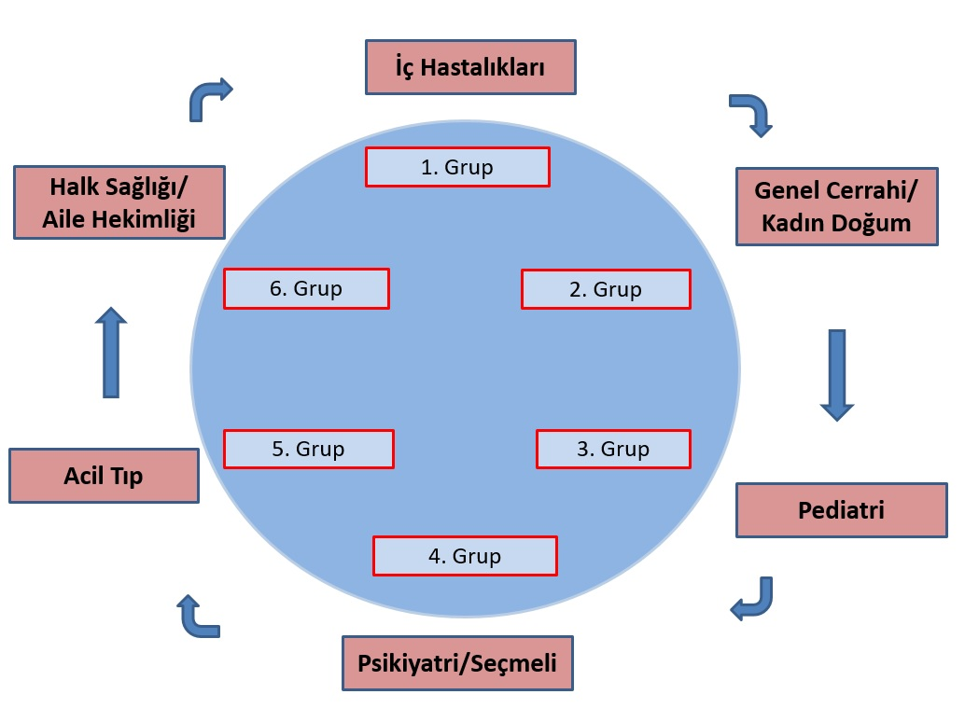

* 2023-2024 Eğitim-Öğretim süreci içerisinde Halk Sağlığı Dönem VI Stajı Eğitim Programı 6 staj grubu için de ayrı ayrı uygulanır.

1 TEMMUZ - 31 AĞUSTOS 2023 (1. Grup)
Tarih | Gün | Ders Başlangıç Saati | Ders Bitiş Saati ) | Ders Türü (Teorik Ders (TD) / Pratik Ders (PD) / Saha Eğitimleri (SE) | Ders Konusu | Öğretim Elemanı
2023-07-01 | CUMA | 8:30:00 | 9:20:00 |  | Staj Tanıtım-Bilgilendirme Toplantısı/Course Introduction-Information Meeting | Tüm Üğretim Üyeleri
 |  | 9:30:00 | 10:20:00
 |  | 10:30:00 | 11:20:00 |  | Temsilci Seçimi saati / Representative Election time | Tüm Üğretim Üyeleri
 |  | 11:30:00 | 12:20:00
 |  | 12:30:00 | 13:20:00 |  | Yapılandırılmış Serbest Çalışma Saati /Structured Free Study Hour
 |  | 13:30:00 | 14:20:00 | PD / PL | Halk Sağlığı Anabilim Dalı Pratik Dersler (PD) / Public Health Department Practical Lecture (PL)
 |  | 14:30:00 | 15:20:00
 |  | 15:30:00 | 16:20:00
 |  | 16:30:00 | 17:20:00
2023-07-04 | PAZARTESİ | 8:30:00 | 9:20:00 |  | Koordinatörlük Saati / Coordinator Hour
 |  | 9:30:00 | 10:20:00 |  | Koordinatörlük Saati / Coordinator Hour
 |  | 10:30:00 | 11:20:00 |  | Dekan ile söyleşi /Interview with the Dean
 |  | 11:30:00 | 12:20:00 |  | Dekan ile söyleşi /Interview with the Dean
 |  | 12:30:00 | 13:20:00 |  | Danışmanlık saati /Academic Counseling hour
 |  | 13:30:00 | 14:20:00 |  | Aday Hekimlik Dönemi Oryantasyon Eğitimi / Internship Orientation Program
 |  | 14:30:00 | 15:20:00
 |  | 15:30:00 | 16:20:00
 |  | 16:30:00 | 17:20:00
2023-07-05 | SALI | 8:30:00 | 9:20:00 | SE / FT | Verem Savaş Dispanseri / Tuberculosis Dispensary
 |  | 9:30:00 | 10:20:00
 |  | 10:30:00 | 11:20:00
 |  | 11:30:00 | 12:20:00
 |  | 12:30:00 | 13:20:00 |  | Danışmanlık saati /Academic Counseling hour
 |  | 13:30:00 | 14:20:00 | SE / FT | Verem Savaş Dispanseri / Tuberculosis Dispensary
 |  | 14:30:00 | 15:20:00
 |  | 15:30:00 | 16:20:00
 |  | 16:30:00 | 17:20:00
2023-07-06 | ÇARŞAMBA | 8:30:00 | 9:20:00 | SE / FT | Verem Savaş Dispanseri / Tuberculosis Dispensary
 |  | 9:30:00 | 10:20:00
 |  | 10:30:00 | 11:20:00
 |  | 11:30:00 | 12:20:00
 |  | 12:30:00 | 13:20:00
 |  | 13:30:00 | 14:20:00 | SE / FT | Verem Savaş Dispanseri / Tuberculosis Dispensary
 |  | 14:30:00 | 15:20:00
 |  | 15:30:00 | 16:20:00
 |  | 16:30:00 | 17:20:00
2023-07-07 | PERŞEMBE | 8:30:00 | 9:20:00 | SE / FT | Halk Sağlığı Laboratuvarı / Public Health Laboratory
 |  | 9:30:00 | 10:20:00
 |  | 10:30:00 | 11:20:00
 |  | 11:30:00 | 12:20:00
 |  | 12:30:00 | 13:20:00
 |  | 13:30:00 | 14:20:00 | SE / FT | Halk Sağlığı Laboratuvarı / Public Health Laboratory
 |  | 14:30:00 | 15:20:00
 |  | 15:30:00 | 16:20:00
 |  | 16:30:00 | 17:20:00
2023-07-08 | CUMA | 8:30:00 | 9:20:00 | TD / TL | Araştırma Planlama / Research planning | Tüm Öğretim Üyeleri
 |  | 9:30:00 | 10:20:00
 |  | 10:30:00 | 11:20:00
 |  | 11:30:00 | 12:20:00
 |  | 12:30:00 | 13:20:00 |  | Yapılandırılmış Serbest Çalışma Saati /Structured Free Study Hour
 |  | 13:30:00 | 14:20:00 | RESMİ TATİL
 |  | 14:30:00 | 15:20:00
 |  | 15:30:00 | 16:20:00
 |  | 16:30:00 | 17:20:00
2023-07-11 | PAZARTESİ | 8:30:00 | 9:20:00 | RESMİ TATİL
 |  | 9:30:00 | 10:20:00
 |  | 10:30:00 | 11:20:00
 |  | 11:30:00 | 12:20:00
 |  | 12:30:00 | 13:20:00
 |  | 13:30:00 | 14:20:00
 |  | 14:30:00 | 15:20:00
 |  | 15:30:00 | 16:20:00
 |  | 16:30:00 | 17:20:00
2023-07-12 | SALI | 8:30:00 | 9:20:00 | RESMİ TATİL
 |  | 9:30:00 | 10:20:00
 |  | 10:30:00 | 11:20:00
 |  | 11:30:00 | 12:20:00
 |  | 12:30:00 | 13:20:00
 |  | 13:30:00 | 14:20:00
 |  | 14:30:00 | 15:20:00
 |  | 15:30:00 | 16:20:00
 |  | 16:30:00 | 17:20:00
2023-07-13 | ÇARŞAMBA | 8:30:00 | 9:20:00 | RESMİ TATİL
 |  | 9:30:00 | 10:20:00
 |  | 10:30:00 | 11:20:00
 |  | 11:30:00 | 12:20:00
 |  | 12:30:00 | 13:20:00
 |  | 13:30:00 | 14:20:00
 |  | 14:30:00 | 15:20:00
 |  | 15:30:00 | 16:20:00
 |  | 16:30:00 | 17:20:00
2023-07-14 | PERŞEMBE | 8:30:00 | 9:20:00 | RESMİ TATİL
 |  | 9:30:00 | 10:20:00
 |  | 10:30:00 | 11:20:00
 |  | 11:30:00 | 12:20:00
 |  | 12:30:00 | 13:20:00
 |  | 13:30:00 | 14:20:00
 |  | 14:30:00 | 15:20:00
 |  | 15:30:00 | 16:20:00
 |  | 16:30:00 | 17:20:00
2023-07-15 | CUMA | 8:30:00 | 9:20:00 | RESMİ TATİL
 |  | 9:30:00 | 10:20:00
 |  | 10:30:00 | 11:20:00
 |  | 11:30:00 | 12:20:00
 |  | 12:30:00 | 13:20:00
 |  | 13:30:00 | 14:20:00
 |  | 14:30:00 | 15:20:00
 |  | 15:30:00 | 16:20:00
 |  | 16:30:00 | 17:20:00
2023-07-18 | PAZARTESİ | 8:30:00 | 9:20:00 | SE / FT | İl Sağlık Müdürlüğü Halk sağlığı hizmetleri Başkanlığı, Sağlık hizmetleri başkanlığı ( Acil Sağlık Hizmetleri Birimi, Afetlerde Sağlık Hizmetleri Birimi, SAKOM Birimi) / Provincial Health Directorate Public Health Services Presidency, Health Services Presidency (Emergency Health Services Unit, Disaster Health Services Unit, SAKOM Unit)
 |  | 9:30:00 | 10:20:00
 |  | 10:30:00 | 11:20:00
 |  | 11:30:00 | 12:20:00
 |  | 12:30:00 | 13:20:00 |  | Danışmanlık saati /Academic Counseling hour
 |  | 13:30:00 | 14:20:00 | SE / FT | İl Sağlık Müdürlüğü Halk sağlığı hizmetleri Başkanlığı, Sağlık hizmetleri başkanlığı ( Acil Sağlık Hizmetleri Birimi, Afetlerde Sağlık Hizmetleri Birimi, SAKOM Birimi) / Provincial Health Directorate Public Health Services Presidency, Health Services Presidency (Emergency Health Services Unit, Disaster Health Services Unit, SAKOM Unit)
 |  | 14:30:00 | 15:20:00
 |  | 15:30:00 | 16:20:00
 |  | 16:30:00 | 17:20:00
2023-07-19 | SALI | 8:30:00 | 9:20:00 | SE / FT | Sağlıklı Hayat Merkezi (SHM) / Healthy Life Center (HLC)
 |  | 9:30:00 | 10:20:00
 |  | 10:30:00 | 11:20:00
 |  | 11:30:00 | 12:20:00
 |  | 12:30:00 | 13:20:00 |  | Danışmanlık saati /Academic Counseling hour
 |  | 13:30:00 | 14:20:00 | SE / FT | Sağlıklı Hayat Merkezi (SHM) / Healthy Life Center (HLC)
 |  | 14:30:00 | 15:20:00
 |  | 15:30:00 | 16:20:00
 |  | 16:30:00 | 17:20:00
2023-07-20 | ÇARŞAMBA | 8:30:00 | 9:20:00 | SE / FT | Sağlıklı Hayat Merkezi (SHM) / Healthy Life Center (HLC)
 |  | 9:30:00 | 10:20:00
 |  | 10:30:00 | 11:20:00
 |  | 11:30:00 | 12:20:00
 |  | 12:30:00 | 13:20:00
 |  | 13:30:00 | 14:20:00 | SE / FT | Sağlıklı Hayat Merkezi (SHM) / Healthy Life Center (HLC)
 |  | 14:30:00 | 15:20:00
 |  | 15:30:00 | 16:20:00
 |  | 16:30:00 | 17:20:00
2023-07-21 | PERŞEMBE | 8:30:00 | 9:20:00 | SE / FT | Sağlıklı Hayat Merkezi (SHM) / Healthy Life Center (HLC)
 |  | 9:30:00 | 10:20:00
 |  | 10:30:00 | 11:20:00
 |  | 11:30:00 | 12:20:00
 |  | 12:30:00 | 13:20:00
 |  | 13:30:00 | 14:20:00 | SE / FT | Sağlıklı Hayat Merkezi (SHM) / Healthy Life Center (HLC)
 |  | 14:30:00 | 15:20:00
 |  | 15:30:00 | 16:20:00
 |  | 16:30:00 | 17:20:00
2023-07-22 | CUMA | 8:30:00 | 9:20:00 | TD / TL | Anket hazırlama / Survey Preparing | Tüm Öğretim Üyeleri
 |  | 9:30:00 | 10:20:00
 |  | 10:30:00 | 11:20:00
 |  | 11:30:00 | 12:20:00
 |  | 12:30:00 | 13:20:00 |  | Yapılandırılmış Serbest Çalışma Saati /Structured Free Study Hour
 |  | 13:30:00 | 14:20:00 | PD / PL | Halk Sağlığı Anabilim Dalı Pratik Dersler (PD) / Public Health Department Practical Lecture (PL)
 |  | 14:30:00 | 15:20:00
 |  | 15:30:00 | 16:20:00
 |  | 16:30:00 | 17:20:00
2023-07-25 | PAZARTESİ | 8:30:00 | 9:20:00 | SE / FT | Menteşe İlçe Sağlık Müdürlüğü (Sağlık-Eğitim Araştırma Bölgesi) / Menteşe District Health Directorate (Health-Education Research Region)
 |  | 9:30:00 | 10:20:00
 |  | 10:30:00 | 11:20:00
 |  | 11:30:00 | 12:20:00
 |  | 12:30:00 | 13:20:00 |  | Danışmanlık saati /Academic Counseling hour
 |  | 13:30:00 | 14:20:00 | SE / FT | Menteşe İlçe Sağlık Müdürlüğü (Sağlık-Eğitim Araştırma Bölgesi) / Menteşe District Health Directorate (Health-Education Research Region)
 |  | 14:30:00 | 15:20:00
 |  | 15:30:00 | 16:20:00
 |  | 16:30:00 | 17:20:00
2023-07-26 | SALI | 8:30:00 | 9:20:00 | SE / FT | Menteşe İlçe Sağlık Müdürlüğü (Sağlık-Eğitim Araştırma Bölgesi) / Menteşe District Health Directorate (Health-Education Research Region)
 |  | 9:30:00 | 10:20:00
 |  | 10:30:00 | 11:20:00
 |  | 11:30:00 | 12:20:00
 |  | 12:30:00 | 13:20:00 |  | Danışmanlık saati /Academic Counseling hour
 |  | 13:30:00 | 14:20:00 | SE / FT | Menteşe İlçe Sağlık Müdürlüğü (Sağlık-Eğitim Araştırma Bölgesi) / Menteşe District Health Directorate (Health-Education Research Region)
 |  | 14:30:00 | 15:20:00
 |  | 15:30:00 | 16:20:00
 |  | 16:30:00 | 17:20:00
2023-07-27 | ÇARŞAMBA | 8:30:00 | 9:20:00 | SE / FT | Menteşe İlçe Sağlık Müdürlüğü (Sağlık-Eğitim Araştırma Bölgesi) / Menteşe District Health Directorate (Health-Education Research Region)
 |  | 9:30:00 | 10:20:00
 |  | 10:30:00 | 11:20:00
 |  | 11:30:00 | 12:20:00
 |  | 12:30:00 | 13:20:00
 |  | 13:30:00 | 14:20:00 | SE / FT | Menteşe İlçe Sağlık Müdürlüğü (Sağlık-Eğitim Araştırma Bölgesi) / Menteşe District Health Directorate (Health-Education Research Region)
 |  | 14:30:00 | 15:20:00
 |  | 15:30:00 | 16:20:00
 |  | 16:30:00 | 17:20:00
2023-07-28 | PERŞEMBE | 8:30:00 | 9:20:00 | SE / FT | Menteşe İlçe Sağlık Müdürlüğü (Sağlık-Eğitim Araştırma Bölgesi) / Menteşe District Health Directorate (Health-Education Research Region)
 |  | 9:30:00 | 10:20:00
 |  | 10:30:00 | 11:20:00
 |  | 11:30:00 | 12:20:00
 |  | 12:30:00 | 13:20:00
 |  | 13:30:00 | 14:20:00 | SE / FT | Menteşe İlçe Sağlık Müdürlüğü (Sağlık-Eğitim Araştırma Bölgesi) / Menteşe District Health Directorate (Health-Education Research Region)
 |  | 14:30:00 | 15:20:00
 |  | 15:30:00 | 16:20:00
 |  | 16:30:00 | 17:20:00
2023-07-29 | CUMA | 8:30:00 | 9:20:00 | SE / FT | Menteşe İlçe Sağlık Müdürlüğü (Sağlık-Eğitim Araştırma Bölgesi) / Menteşe District Health Directorate (Health-Education Research Region)
 |  | 9:30:00 | 10:20:00
 |  | 10:30:00 | 11:20:00
 |  | 11:30:00 | 12:20:00
 |  | 12:30:00 | 13:20:00 |  | Yapılandırılmış Serbest Çalışma Saati /Structured Free Study Hour
 |  | 13:30:00 | 14:20:00 | SE / FT | Menteşe İlçe Sağlık Müdürlüğü (Sağlık-Eğitim Araştırma Bölgesi) / Menteşe District Health Directorate (Health-Education Research Region)
 |  | 14:30:00 | 15:20:00
 |  | 15:30:00 | 16:20:00
 |  | 16:30:00 | 17:20:00
2023-08-01 | PAZARTESİ | 8:30:00 | 9:20:00 | SE / FT | Verem Savaş Dispanseri / Tuberculosis Dispensary
 |  | 9:30:00 | 10:20:00
 |  | 10:30:00 | 11:20:00
 |  | 11:30:00 | 12:20:00
 |  | 12:30:00 | 13:20:00 |  | Danışmanlık saati /Academic Counseling hour
 |  | 13:30:00 | 14:20:00 | SE / FT | Verem Savaş Dispanseri / Tuberculosis Dispensary
...

